Abmessungen
Abmessungen von Flachdichtungen für Flansche mit PN-Bezeichnung nach EN 1514-1

Flansch- und Dichtungsformen

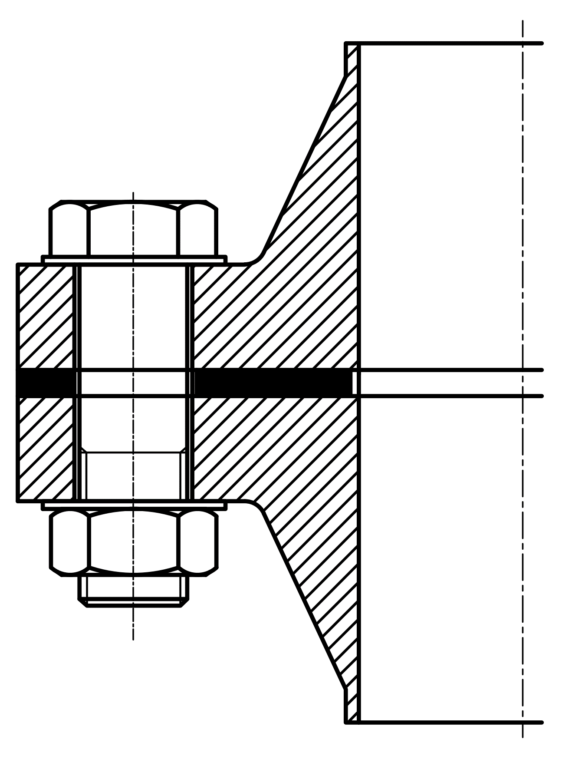
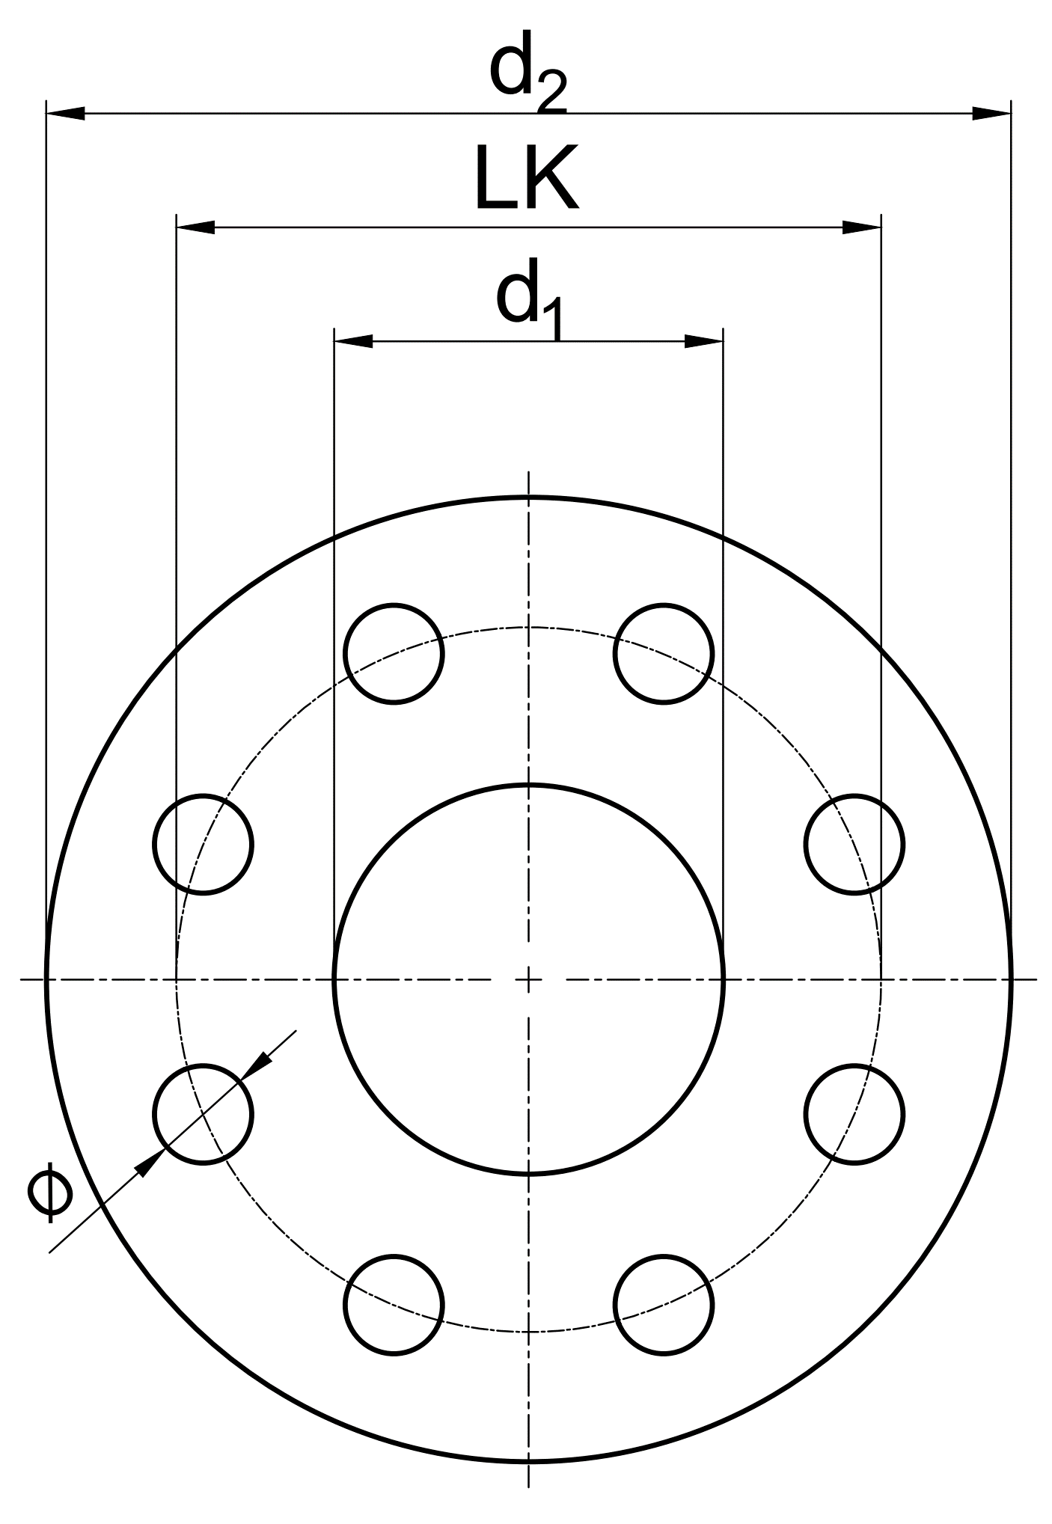

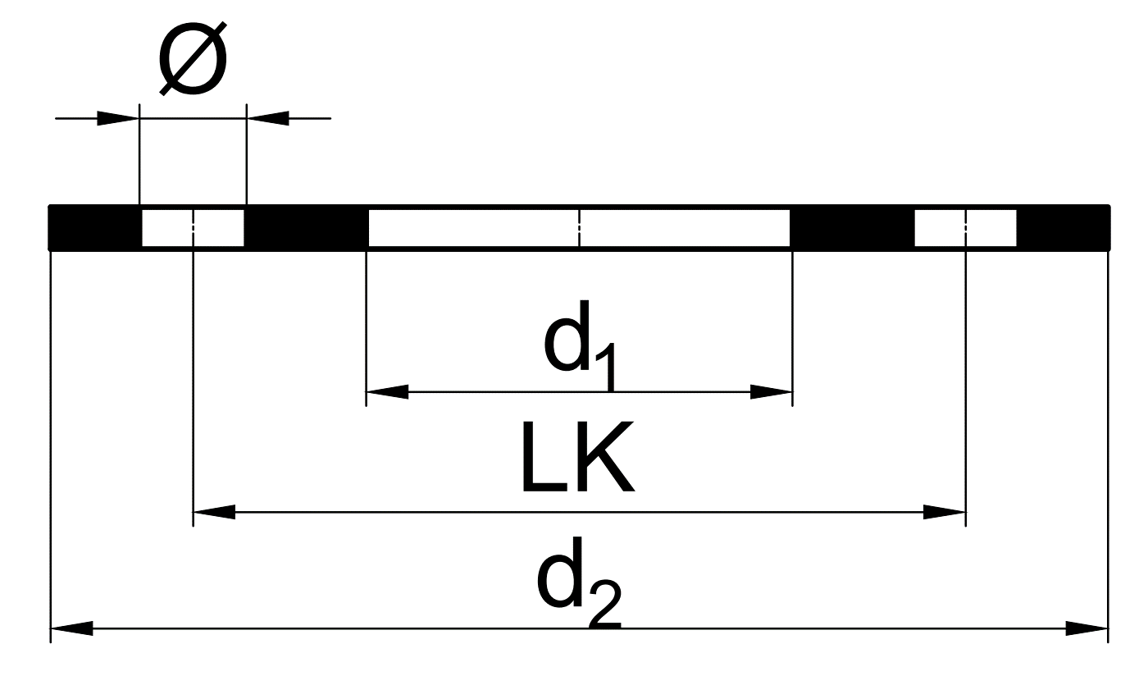

Form FF
mit Schraubenlöcher

 |  |  |  |  |  |  |  |  |  |  |  |  |  |  |  |  | Suche: |  | DN |  | PN
Abmessungen in mm |  |  |  |  |  |  |  |  |  |  |  |  |  |  |  |  |  |  | 40 |  | 40

DN | d1 | PN 2.5 / PN 6 |  |  |  | PN 10 |  |  |  | PN 16 |  |  |  | PN 25 |  |  |  | PN 40
 |  | d2 | Löcher |  |  | d2 | Löcher |  |  | d2 | Löcher |  |  | d2 | Löcher |  |  | d2 | Löcher
 |  |  | n | Ø | LK |  | n | Ø | LK |  | n | Ø | LK |  | n | Ø | LK |  | n | Ø | LK
10 | 18 | 75 | 4 | 11 | 50 | 90 | 4 | 14 | 60 | 90 | 4 | 14 | 60 | 90 | 4 | 14 | 60 | 90 | 4 | 14 | 60
15 | 22 | 80 | 4 | 11 | 55 | 95 | 4 | 14 | 65 | 95 | 4 | 14 | 65 | 95 | 4 | 14 | 65 | 95 | 4 | 14 | 65
20 | 27 | 90 | 4 | 11 | 65 | 105 | 4 | 14 | 75 | 105 | 4 | 14 | 75 | 105 | 4 | 14 | 75 | 105 | 4 | 14 | 75
25 | 34 | 100 | 4 | 11 | 75 | 115 | 4 | 14 | 85 | 115 | 4 | 14 | 85 | 115 | 4 | 14 | 85 | 115 | 4 | 14 | 85
32 | 43 | 120 | 4 | 14 | 90 | 140 | 4 | 18 | 100 | 140 | 4 | 18 | 100 | 140 | 4 | 18 | 100 | 140 | 4 | 18 | 100
40 | 49 | 130 | 4 | 14 | 100 | 150 | 4 | 18 | 110 | 150 | 4 | 18 | 110 | 150 | 4 | 18 | 110 | 150 | 4 | 18 | 110
50 | 61 | 140 | 4 | 14 | 110 | 165 | 4 | 18 | 125 | 165 | 4 | 18 | 125 | 165 | 4 | 18 | 125 | 165 | 4 | 18 | 125
60 | 72 | 150 | 4 | 14 | 120 | 175 | 8 | 18 | 135 | 175 | 8 | 18 | 135 | 175 | 8 | 18 | 135 | 175 | 8 | 18 | 135
65 | 77 | 160 | 4 | 14 | 130 | 185 | 8 | 18 | 145 | 185 | 8 | 18 | 145 | 185 | 8 | 18 | 145 | 185 | 8 | 18 | 145
80¹ | 89 | 190 | 4 | 18 | 150 | 200 | 8 | 18 | 160 | 200 | 8 | 18 | 160 | 200 | 8 | 18 | 160 | 200 | 8 | 18 | 160
100 | 115 | 210 | 4 | 18 | 170 | 220 | 8 | 18 | 180 | 220 | 8 | 18 | 180 | 235 | 8 | 22 | 190 | 235 | 8 | 22 | 190
125 | 141 | 240 | 8 | 18 | 200 | 250 | 8 | 18 | 210 | 250 | 8 | 18 | 210 | 270 | 8 | 26 | 220 | 270 | 8 | 26 | 220
150 | 169 | 265 | 8 | 18 | 225 | 285 | 8 | 22 | 240 | 285 | 8 | 22 | 240 | 300 | 8 | 26 | 250 | 300 | 8 | 26 | 250
200 | 220 | 320 | 8 | 18 | 280 | 340 | 8 | 22 | 295 | 340 | 12 | 22 | 295 | 360 | 12 | 26 | 310 | 375 | 12 | 30 | 320
250 | 273 | 375 | 12 | 18 | 335 | 395 | 12 | 22 | 350 | 405 | 12 | 26 | 355 | 425 | 12 | 30 | 370 | 450 | 12 | 33 | 385
300 | 324 | 440 | 12 | 22 | 395 | 445 | 12 | 22 | 400 | 460 | 12 | 26 | 410 | 485 | 16 | 30 | 430 | 515 | 16 | 33 | 450
350 | 356 | 490 | 12 | 22 | 445 | 505 | 16 | 22 | 460 | 520 | 16 | 26 | 470 | 555 | 16 | 33 | 490 | 580 | 16 | 36 | 510
400 | 407 | 540 | 16 | 22 | 495 | 565 | 16 | 26 | 515 | 580 | 16 | 30 | 525 | 620 | 16 | 36 | 550 | 660 | 16 | 39 | 585
450 | 458 | 595 | 16 | 22 | 550 | 615 | 20 | 26 | 565 | 640 | 20 | 30 | 585 | 670 | 20 | 36 | 600 | 685 | 20 | 39 | 610
500 | 508 | 645 | 20 | 22 | 600 | 670 | 20 | 26 | 620 | 715 | 20 | 33 | 650 | 730 | 20 | 36 | 660 | 755 | 20 | 42 | 670
600 | 610 | 755 | 20 | 26 | 705 | 780 | 20 | 30 | 725 | 840 | 20 | 36 | 770 | 845 | 20 | 39 | 770 | 890 | 20 | 48 | 795
700 | 712 | – | – | – | – | 895 | 24 | 30 | 840 | 910 | 24 | 36 | 840 | 960 | 24 | 42 | 875 | – | – | – | –
800 | 813 | – | – | – | – | 1015 | 24 | 33 | 950 | 1025 | 24 | 39 | 950 | 1085 | 24 | 48 | 990 | – | – | – | –
900 | 915 | – | – | – | – | 1115 | 28 | 33 | 1050 | 1125 | 28 | 39 | 1050 | 1185 | 28 | 48 | 1090 | – | – | – | –
1000 | 1016 | – | – | – | – | 1230 | 28 | 36 | 1160 | 1255 | 28 | 42 | 1170 | 1320 | 28 | 56 | 1210 | – | – | – | –
1100 | 1120 | – | – | – | – | 1340 | 32 | 39 | 1270 | 1355 | 32 | 42 | 1270 | 1420 | 32 | 56 | 1310 | – | – | – | –
1200 | 1220 | – | – | – | – | 1455 | 32 | 39 | 1380 | 1485 | 32 | 48 | 1390 | 1530 | 32 | 56 | 1420 | – | – | – | –
1400 | 1420 | – | – | – | – | 1675 | 36 | 42 | 1590 | 1685 | 36 | 48 | 1590 | 1755 | 36 | 62 | 1640 | – | – | – | –
1500² | 1520 | – | – | – | – | 1785 | 36 | 42 | 1700 | 1820 | 36 | 56 | 1710 | 1865 | 36 | 62 | 1750 | – | – | – | –
1600 | 1620 | – | – | – | – | 1915 | 40 | 48 | 1820 | 1930 | 40 | 56 | 1820 | 1975 | 40 | 62 | 1860 | – | – | – | –
1800 | 1820 | – | – | – | – | 2115 | 44 | 48 | 2020 | 2130 | 44 | 56 | 2020 | 2195 | 44 | 70 | 2070 | – | – | – | –
2000 | 2020 | – | – | – | – | 2325 | 48 | 48 | 2230 | 2345 | 48 | 62 | 2230 | 2425 | 48 | 70 | 2300 | – | – | – | –
¹ d1 Werksnorm teilweise 92 mm entgegen EN 15614-1 |  |  |  |  |  |  |  | ² nur für Gusseisenflansche |  |  |  |  |  |  |  |  |  |  |  |  | Toleranz: ISO 2768 (V)

